Sheet1
http://wh-c.jp/toiawase/
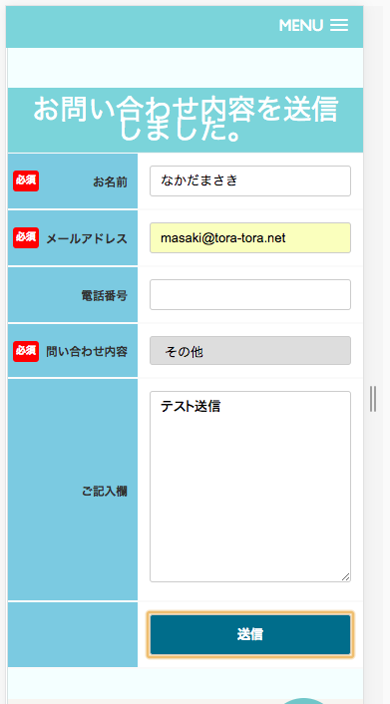

メッセージを表示する場所を変更してください。
Thay đổi địa điểm hiển thị thông báo

